Задание 3
Задание 3.

Для решения заданий необходимо использовать базу данных. Решения заданий 3.1-3.3 отразить в презентации PowerPoint. В презентации нужно описать бизнес-логику, которую вы доносите до коллег/заказчиков

3.1. Заполнить таблицу:

 | Тип контрагента | Объем реализации |  |  |  | Средняя цена реализации (р/т без НДС)
 |  | Январь | Июль | Откл | Откл, % | Январь | Июль | Откл | Откл, %
 | Резидент | 1,365 | 1,306 | -59 | -4% | 35,960 | 36,209 | 249 | 1%
 | Нерезидент | 903 | 855 | -48 | -5% | 29,829 | 31,535 | 1,706 | 6%
 | Итого | 2,268 | 2,161 | -107 | -5% | 33,518 | 34,359 | 841 | 3%

Примечание: |  | - цены реализации в адрес нерезидентов необходимо перевести в рубли, используя официальный курс доллара на дату транзакции.

3.2. Посчитать выручку от реализации за январь и июль 2013 года, рассчитать фактор объема и фактор цены, отобразить графически (Диаграмма Waterfall) и в табличной форме.

Показатель | Тыс. руб.
Выручка (январь 2013) | 76,025,771 |  |  | Выручка (январь 2013) | Фактор цена | Фактор объема | Выручка (июль 2013)
Изменение выручки за счет Цены, в т.ч. | 1,881,036 |  |  | 76,025,771 | 1,881,036 | -3,662,502 | 74,244,305
Резиденты | 339,823
Нерезиденты | 1,541,214
Изменение выручки за счет Объема, в т.ч. | -3,662,502
Резиденты | -2,142,500
Нерезиденты | -1,520,003
Выручка (июль 2013) | 74,244,305

3.3. Построить диаграммы (сравнение января и июля):
3.3.1. Объемы реализации в аэропорту Внуково в разрезе контрагентов |  |  |  |  | ВАРИАНТ 1
3.3.2. Объемы реализации в разрезе аэропортов
3.3.3. Доли реализации по типа контрагентов в аэропорту Домодедово |  |  |  |  | 3.3.1. Объемы реализации в аэропорту Внуково в разрезе контрагентов |  |  |  |  | 3.3.2. Объемы реализации в разрезе аэропортов |  |  | 3.3.3. Доли реализации по типа контрагентов в аэропорту Домодедово
 |  |  |  |  | Аэропорт | Внуково |  |  |  | 3.3.2. | месяца |  | Аэропорт | Домодедово
Решение: вариант 1 - построить сводные таблицы. |  |  |  |  |  |  |  |  |  | Аэропорта | янв | июл
 |  |  |  |  | 3.3.1. | месяца |  |  |  | Внуково | 819 | 779 | 3.3.3. | месяца
 |  |  |  |  | Авиакомпания | янв | июл |  |  | Домодедово | 713 | 757 | Аэропорта | янв | июл
 |  |  |  |  | Нерезидент | 315 | 333 |  |  | Шереметьево | 749 | 790 | Нерезидент | 19% | 19%
 |  |  |  |  | Резидент | 504 | 445 |  |  | Общий итог | 2,281 | 2,325 | Резидент | 30% | 32%
Решение: вариант 2 (основной)- подтягивание данных с помощью СУММЕСЛИМН: |  |  |  |  | Общий итог | 819 | 779 |  |  |  |  |  | Общий итог | 49% | 51%

Комментарий:
В задании 3.3.1. написано «в разрезе контрагентов», хотя в таблице (слева,желтая), которая дана в задании для заполнений, не подходит под условия, больше похоже на условие « в разрезе авиакомпаний»
3.3.1.
Внуково | Январь | Июль
Deutsche Lufthansa | 125.59 | 143.76
Emirates Airline | 160.75 | 112.73
ОАО "Аэрофлот" | 172.81 | 168.52
ОАО АК "Сибирь" | 119.95 | 152.95
ОАО АК "Трансаэро" | 155.46 | 128.39
Итого | 734.56 | 706.35
3.3.2.
 | Январь | Июль
Внуково | 734.56 | 706.35
Домодедово | 785.52 | 770.48
Шереметьево | 748.11 | 683.99
Итого | 2,268.19 | 2,160.82
3.3.3.
Домодедово | Январь | Июль
Комментарий:
В задании 3.3.3. написано «в разрезе контрагентов», хотя в таблице (слева,желтая), которая дана в задании для заполнений, не подходит под условия, больше похоже на условие « в разрезе авиакомпаний»
Deutsche Lufthansa | 6% | 7%
Emirates Airline | 8% | 8%
ОАО "Аэрофлот" | 6% | 7%
ОАО АК "Сибирь" | 7% | 6%
ОАО АК "Трансаэро" | 8% | 7%
Итого | 35% | 36%

3.4. Заполнить таблицы:

Максимальный объем реализации в январе 2013 года |  |  |  |  |  | Авиакомпания |  | Emirates Airline
 |  |  |  |  |  | Аэропорт |  | Внуково

Максимальная выручка от реализации в июле 2013 года |  |  |  |  |  | Авиакомпания |  | ОАО АК "Трансаэро"
 |  |  |  |  |  | Аэропорт |  | Шереметьево

Задание 5
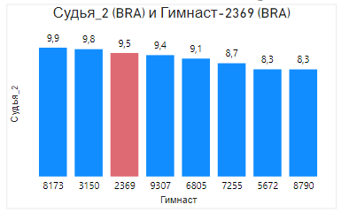
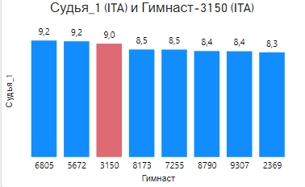
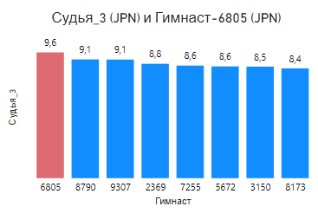
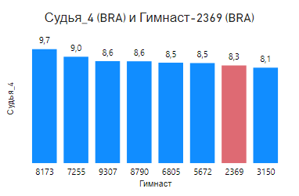
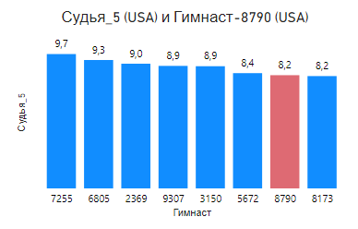
 | Правила выполнения заданий: |  |  |  |  |  |  |  |  |  |  | Область для решений
 | • Используйте формулы, чтобы ваши ответы автоматически обновлялись, если изменения данных
 | • Вы можете использовать рабочее пространство справа, чтобы выполнить дополнительные вычисления для ваших ответов. |  |  |  |  |  |  |  |  |  |  | 1
 | • Итоговые формулы могут ссылаться на ваши вычисления в Рабочем пространстве |  |  |  |  |  |  |  |  |  |  | Гимнаст | ITA | BRA | JPN | BRA | USA
 | • Ваши ответы будут засчитаны, если при изменении данных формула вернёт правильный ответ. |  |  |  |  |  |  |  |  |  |  |  | Судья_1 | Судья_2 | Судья_3 | Судья_4 | Судья_5 | итог | сам. низкие оценки |  | сам. высокие оценки
 |  |  |  |  |  |  |  |  |  |  |  | 3150 | 8.973 | 9.823 | 8.54 | 8.09 | 8.867 | 5.276 | 8.09 | Судья_4 | 9.823 | Судья_2
 |  |  |  |  |  |  |  |  |  |  |  | 9307 | 8.37 | 9.365 | 9.08 | 8.644 | 8.89 | 5.3228 | 8.37 | Судья_1 | 9.365 | Судья_2
 |  |  |  |  |  |  |  |  |  |  |  | 6805 | 9.218 | 9.097 | 9.628 | 8.513 | 9.317 | 5.5264 | 8.513 | Судья_4 | 9.628 | Судья_3
 | Входная информация: |  |  |  |  |  |  |  |  |  |  | 8790 | 8.386 | 8.264 | 9.09 | 8.631 | 8.216 | 5.0562 | 8.216 | Судья_5 | 9.09 | Судья_3
 | В Таблице 1 приведены оценки 5 судей. |  |  |  |  |  |  |  |  |  |  | 7255 | 8.502 | 8.739 | 8.62 | 9.016 | 9.749 | 5.275 | 8.502 | Судья_1 | 9.749 | Судья_5
 | Итоговая оценка рассчитывается как среднее от суммы всех оценок за вычетом максимальной и минимальной оценки |  |  |  |  |  |  |  |  |  |  | 8173 | 8.509 | 9.94 | 8.402 | 9.659 | 8.151 | 5.314 | 8.151 | Судья_5 | 9.94 | Судья_2
 | В Таблице 2 информация о странах, которые представляют гимнасты |  |  |  |  |  |  |  |  |  |  | 2369 | 8.279 | 9.531 | 8.757 | 8.278 | 9.049 | 5.217 | 8.278 | Судья_4 | 9.531 | Судья_2
 | В Таблице 3 информация о странах, откуда родом судьи соревнований |  |  |  |  |  |  |  |  |  |  | 5672 | 9.16 | 8.269 | 8.556 | 8.48 | 8.364 | 5.08 | 8.269 | Судья_2 | 9.16 | Судья_1
 | Ответьте на вопросы: |  |  |  |  |  |  |  |  |  | Формат ответа
1 | Кто из гимнастов получил 3-й наивысший балл? (Ответ - формула, которая напишет номер спортсмена) |  |  |  |  |  |  |  |  | 8173 | 8173
2 | Спортсмен из какой страны занял 4-ое место? (Укажите свой ответ в формате Страна-Номер спортсмена) |  |  |  |  |  |  |  |  | ITA-3150 | ITA-3150 | 2
3 | Какой судья ставит самые низкие оценки спортсменам? (Ответ только номер судьи) |  |  |  |  |  |  |  |  | Судья_4 | Судья_4 | ITA | 3150
4 | У какого из судей чаще всего исключали баллы? (Ответ только номер судьи) |  |  |  |  |  |  |  |  | Судья_2 | Судья_2
5 | В случаях, когда судья и спортсмен представители одной страны, сколько раз оценки судьи не учитывались? |  |  |  |  |  |  |  |  | 4 | 4 | 3
 |  |  |  |  |  |  |  |  |  |  |  |  | количество наименьший оценок среди судей
 | Таблица 1. Оценки судей |  |  |  |  |  | Таблица 2. Страны гимнастов |  | Таблица 3. Страны судей |  |  |  | Судья_1 | Судья_2 | Судья_3 | Судья_4 | Судья_5
 | Гимнаст | Оценки судей |  |  |  |  | Страна | Гимнаст | Страна | Судья |  |  | 2 | 1 | 0 | 3 | 2
 |  | Судья_1 | Судья_2 | Судья_3 | Судья_4 | Судья_5 | ITA | 3150 | ITA | Судья_1
 | 3150 | 8.973 | 9.823 | 8.54 | 8.09 | 8.867 | CHN | 9307 | BRA | Судья_2 |  | 4 | количество наибольших оценок среди судей
 | 9307 | 8.37 | 9.365 | 9.08 | 8.644 | 8.89 | JPN | 6805 | JPN | Судья_3 |  |  | Судья_1 | Судья_2 | Судья_3 | Судья_4 | Судья_5
 | 6805 | 9.218 | 9.097 | 9.628 | 8.513 | 9.317 | USA | 8790 | BRA | Судья_4 |  |  | 1 | 4 | 2 | 0 | 1
 | 8790 | 8.386 | 8.264 | 9.09 | 8.631 | 8.216 | SUI | 7255 | USA | Судья_5
 | 7255 | 8.502 | 8.739 | 8.62 | 9.016 | 9.749 | GBR | 8173 |  |  |  | 5 |  |  |  | уникальные значения
 | 8173 | 8.509 | 9.94 | 8.402 | 9.659 | 8.151 | BRA | 2369 |  |  |  |  | ITA | 1 |  | ITA | 1
 | 2369 | 8.279 | 9.531 | 8.757 | 8.278 | 9.049 | HUN | 5672 |  |  |  |  | BRA | 1 |  | BRA | 1
 | 5672 | 9.16 | 8.269 | 8.556 | 8.48 | 8.364 |  |  |  |  |  |  | JPN | 1 |  | JPN | 1
 |  |  |  |  |  |  |  |  |  |  |  |  | BRA | 2 |  |  | 0
 | Придумать и нарисовать график в котором показано насколько судья определенной страны лоялен к спортсменам своей страны и как оценивает спорстменов других стран |  |  |  |  |  |  |  |  |  |  |  | USA | 1 |  | USA | 1
 | Графики были построены с помощью программы Power BI. Заметно, что судья_3 из Японии (JPN) относится лояльнее к спортсменам своей страны, чем другие судьи. |  |  |  |  |  |  |  |  |  |  |  |  |  |  | количество | 4

